钱包NFC开卡
数据来源说明 | Dwd_Evt_BISDK_Customize中Package_Name = 'com.huawei.wallet'并且Oper_Id = 'nfc_card_opened'
目标表名 | 钱包NFC开卡
目标表 |  |  | 数据来源表1
字段英文名 | 字段中文名 | 备注 | 来源表1-表名英文 | 来源表1-表名中文 | 来源表1-字段英文名 | 来源表1-字段中文名 | 来源表1-备注
 | 日期 |  | Dwd_Evt_BISDK_Customize | BISDK自定义 | Server_Time | 服务器时间
 | 华为帐号编号
 | 设备编号 | Dwd_Evt_BISDK_Customize中Package_Name = 'com.huawei.wallet'并且Oper_Id = 'nfc_card_opened' | Dwd_Evt_BISDK_Customize | BISDK自定义 | Device_Id | 设备编号
 | 终端设备唯一编号
 | 开机地市
 | 系列
 | 终端类型
 | 外部型号
 | 华为终端标志
 | 当前EMUI版本号
 | 钱包版本 |  | Dwd_Evt_BISDK_Customize | BISDK自定义 | App_Ver_Id | 应用版本编号
 | 首次开卡日期 | 开卡后，注销，然后再重新开卡
 | 最近一次使用日期 | 可以统计出开卡后的活跃情况
 | 银行卡类型 | 借记卡，信用卡
 | 绑定银行 | （if(SPLIT(Non_Stru_Field, '\\\\|')[3] rlike '[\\\\u4e00-\\\\u9fa5]' ,SPLIT(Non_Stru_Field, '\\\\|')[3],SPLIT(Non_Stru_Field, '\\\\|')[2])） | Dwd_Evt_BISDK_Customize | BISDK自定义 | Non_Stru_Field | 非结构化字段
 | 绑定渠道
 | 绑定银行卡数量 | 银行卡的张数
 | 银行卡号 | 同一行绑定多张卡

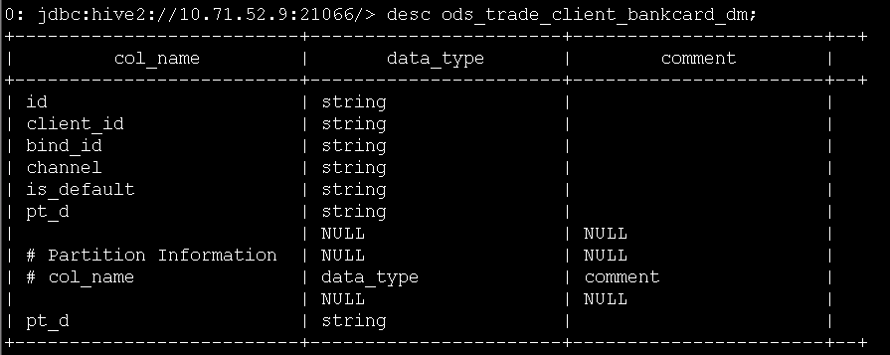
 | 确定取消绑定的数据来源？
 | 需要区分的当前绑定银行卡的状态？
 |  | CARD_

 | ODS_TRADE_BANKCARD_NEW_DM | 实名绑卡信息 | BIND_ID | 卡标识，关联t_bankcard表获取具体卡信息
 | ODS_TRADE_BANKCARD_NEW_DM | 实名绑卡信息 | USER_ID | 用户id
 | ODS_TRADE_BANKCARD_NEW_DM | 实名绑卡信息 | CARD_NO | 卡号
 | ODS_TRADE_BANKCARD_NEW_DM | 实名绑卡信息 | CARD_NAME | 银行名
 | ODS_TRADE_BANKCARD_NEW_DM | 实名绑卡信息 | BANK_CODE | 银行代码
 | ODS_TRADE_BANKCARD_NEW_DM | 实名绑卡信息 | CARD_TYPE | 卡类型
 | ODS_TRADE_BANKCARD_NEW_DM | 实名绑卡信息 | MOBILE_PHONE | 手机号码
 | ODS_TRADE_BANKCARD_NEW_DM | 实名绑卡信息 | LASTMODIFIED | 最后修改
 | ODS_TRADE_BANKCARD_NEW_DM | 实名绑卡信息 | PT_D | 天分区
 | ods_trade_client_bankcard_dm | 绑定的银行卡 | client_id | 需要关联获得银行编号 |  |  |  | 绑定银行卡 | 客户端编号
 | ods_trade_client_bankcard_dm | 绑定的银行卡 | bind_id |  |  |  |  | 绑定银行卡 | 卡标识
 | ods_trade_client_bankcard_dm | 绑定的银行卡 | html> |  |  |  |  | 绑定银行卡 | 支付渠道
 | ods_trade_client_bankcard_dm | 绑定的银行卡 | is_default |  |  |  |  | 绑定银行卡 | 默认标志
 |  |  |  |  | html>
 |  |  | html>
 |  | html>

日期，机型，钱包版本，发卡行

钱包NFC开卡情况 (b045) | 日期、版本、机型、银行 | 开卡数、累计数
钱包用户安装情况 (b091) | 日期 | 新增安装用户数、累计安装用户数 |  | 应用安装
钱包新用户留存 (b167) | 日期、版本、机型、渠道（华为应用市场、360手机市场、百度系……）、是否华为帐号 | 新增数、留存数
钱包TOP活跃版本 (b070) | 日期、版本、机型、渠道、是否华为帐号 | 启动次数、活跃用户数、新增用户数、7日活跃用户数
钱包TOP活跃渠道 (b181) | 日期、版本、机型、渠道、是否华为帐号 | 启动次数、活跃用户数、新增用户数、7日活跃用户数

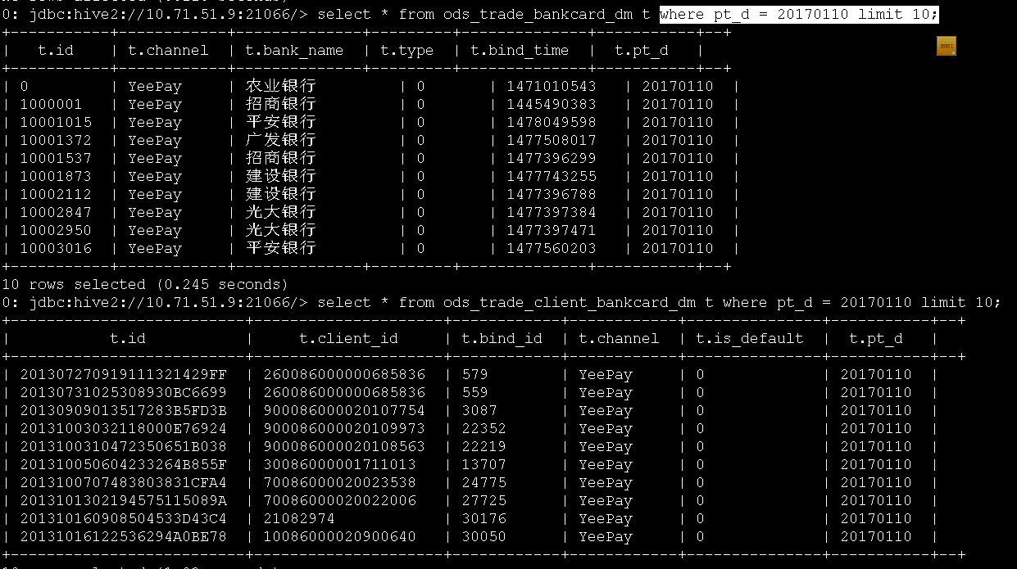
t_appa_event_dm中app_package_name = 'com.huawei.wallet'并且event_key = 'nfc_card_opened'中的device_id

